ancien bilan des commandes
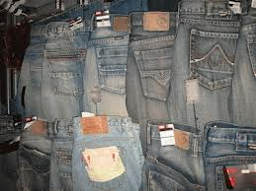 | "brands jeans" |  | Bilan moyen des achats de la société dans les 4 usines |  |  |  |  | "BRANDS JEANS"

Fournisseur | usines | articles | quantité | PU | PA Brut | remise fournisseur | REMISE EN € | PA Net | frais | CA
jeans 501 | Lens | LEVIS 501 | 20 | 75.00 € | 1,500.00 € | 5.000% | 75.00 € | 1,425.00 € | 60.00 € | 1,485.00 €
jeans DIESEL | Montpellier | DIESEL ZATINY jeanbootcut bleu | 70 | 100.00 € | 7,000.00 € | 10.000% | 700.00 € | 6,300.00 € | 45.00 € | 6,345.00 €
jeans PEPE | Dax | PEPE jeans TOOTING PM200042B144 | 85 | 90.00 € | 7,650.00 € | 15.000% | 1,147.50 € | 6,502.50 € | 35.00 € | 6,537.50 €
jeans LEE COOPER | Besançon | LEE COOPER LC 118 | 25 | 55.00 € | 1,375.00 € | 8.000% | 110.00 € | 1,265.00 € | 55.00 € | 1,320.00 €

 |  |  |  |  |  |  |  |  | TOTAL CA | 15,687.50 €

 |  |  |  |  |  |  |  |  | remise totale | 2,032.50 €

